特效
特效 | 要求 | 参考图
风魔法 | 龙卷风形状，画风偏漫画，Q一点的，不需要很复杂，尽量简化一下，风需要可以移动，龙卷风移动的时候有个跟尾，从自己身边触发然后移动向敌人方向，打在敌人身上 | 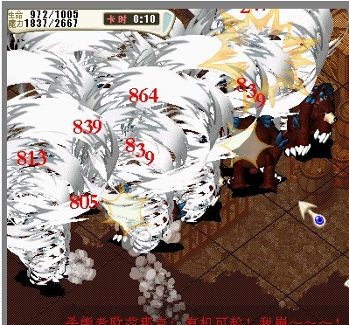
乾坤 | 普通物理技能，爆点的特效即可，表示增加物理攻击伤害，在击中对方身体时播放 | 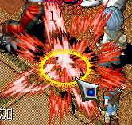
箭头 | 绿色箭头，表示技能可以选择的目标，箭头上下晃动
选中 | 表示技能选中了这个目标或者这几个目标，在模型脚底下做一个光圈，旋转几圈后消失 | 